Композиции
 | Кабинет руководителя YALTA

 | Исполнение:ЛДСП толщиной 36, 18, 22 мм, производство "Kronospan".

 | Цвета: Акация, Вяз благородный
 | Каркасы/столешницы столов, приставки, исполнение ЛДСП 36 мм.
 | Топы тумб, стеллажей - 22 мм
 | Каркасы шкафов, царги столов, двери - исполнение ЛДСП 18 мм
 | Упаковка — гофрокартон
Композиция №1
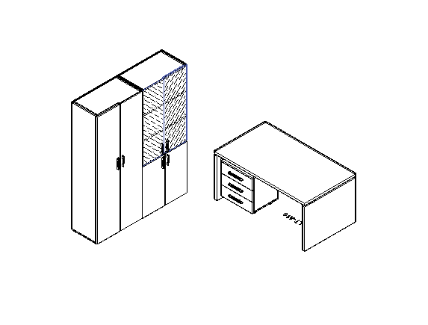 |  | Артикул | кол-во | цена | сумма
 |  | LT-A16 | 1 | 11126.5 | 11126.5
 |  | LT-TM | 1 | 8251.46 | 8251.46
 |  | LT-G2 | 1 | 11251.45 | 11251.45
 |  | LT-ST1 | 1 | 6251.07 | 6251.07
 |  | LT-T2 | 2 | 874.65 | 1749.3
 |  | LT-S2 Л | 1 | 1125.74 | 1125.74
 |  | LT-S2 Пр | 1 | 1125.74 | 1125.74
 |  | LT-D3 Л. | 1 | 1375.64 | 1375.64
 |  | LT-D3Пр. | 1 | 1375.64 | 1375.64
 |  | LT-FS | 2 | 571.2 | 1142.4

 |  | Итого |  |  | 44774.94
Композиция №2
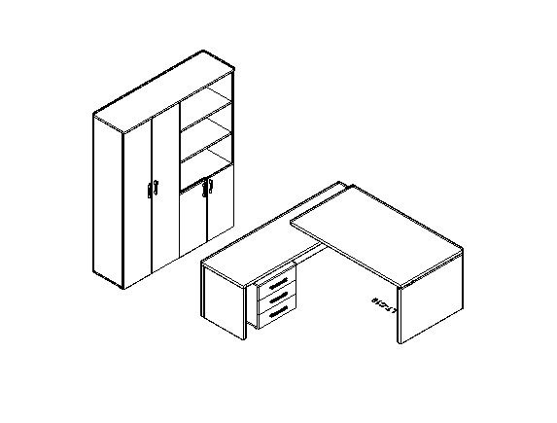 |  | Артикул | кол-во | цена | сумма
 |  | LT-C 18 L | 1 | 14210.98 | 14210.98
 |  | LT-TM | 1 | 8251.46 | 8251.46
 |  | LT-G2 | 1 | 11251.45 | 11251.45
 |  | LT-ST1 | 1 | 6251.07 | 6251.07
 |  | LT-T4 | 1 | 1750.49 | 1750.49
 |  | LT-D3 Л. | 1 | 1375.64 | 1375.64
 |  | LT-D3Пр. | 1 | 1375.64 | 1375.64

 |  | Итого |  |  | 44466.73
Композиция №3
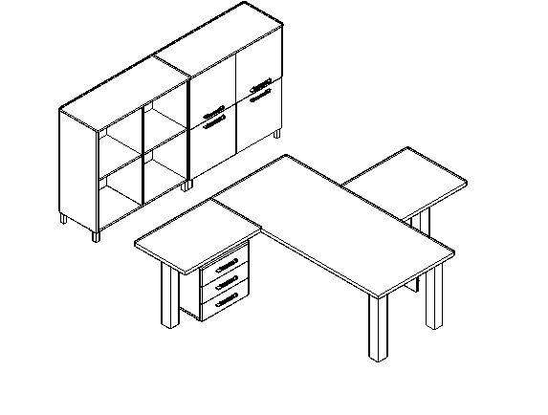 |  | Артикул | кол-во | цена | сумма
 |  | LT-D 18 | 1 | 5839.33 | 5839.33
 |  | LT-710 | 4 | 2675.12 | 10700.48
 |  | LT-BR1 | 1 | 5176.5 | 5176.5
 |  | LT-710 | 1 | 2675.12 | 2675.12
 |  | LT-BR3 | 1 | 5651.31 | 5651.31
 |  | LT-710 | 1 | 2675.12 | 2675.12
 |  | LT-TM | 1 | 8251.46 | 8251.46
 |  | LT-SD1 | 2 | 7000.77 | 14001.54
 |  | LT-D4 Пр | 2 | 1269.73 | 2539.46
 |  | LT-D4 Л | 2 | 1269.73 | 2539.46
 |  | NZ 60-100 | 8 | 282.03 | 2256.24

 |  | Итого |  |  | 62306.02

Композиция №4
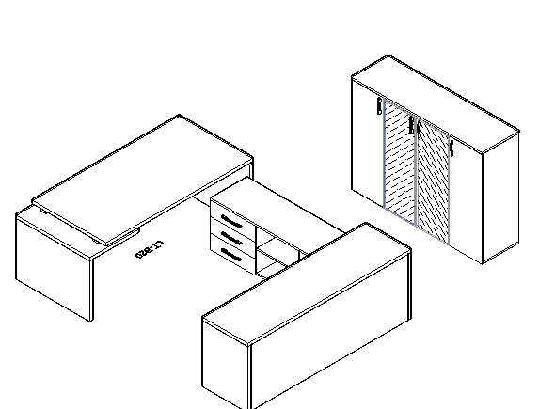 |  | Артикул | кол-во | цена | сумма
 |  | LT-В 18 L | 1 | 14210.98 | 14210.98
 |  | LT-TS 3 | 1 | 8814.33 | 8814.33
 |  | LT-YK | 2 | 4375.63 | 8751.26
 |  | LT-PK | 1 | 374.85 | 374.85
 |  | LT-ST2 | 1 | 4875.43 | 4875.43
 |  | LT-SU2 | 2 | 3376.03 | 6752.06
 |  | LT-T4 | 1 | 1750.49 | 1750.49
 |  | LT-D2 Л | 1 | 1625.54 | 1625.54
 |  | LT-D2 Пр | 1 | 1625.54 | 1625.54
 |  | LT-S2R Л | 1 | 3750.88 | 3750.88
 |  | LT-S2R Пр | 1 | 3750.88 | 3750.88
 |  | LT-PS18 | 1 | 7501.76 | 7501.76

 |  | Итого |  |  | 63784
Композиция №5
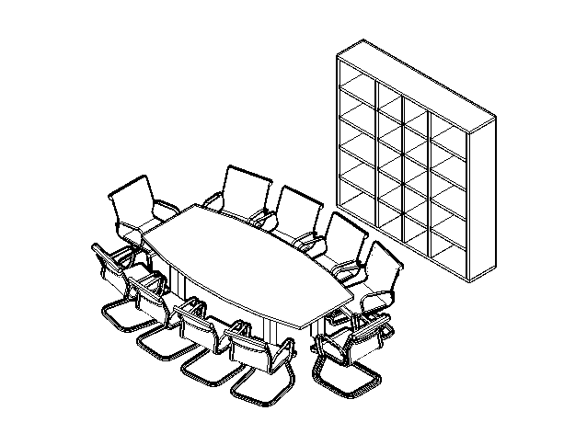 |  | Артикул | кол-во | цена | сумма
 |  | LT-STO | 1 | 30004.66 | 30004.66
 |  | LT-SS | 1 | 10001.95 | 10001.95
 |  | LT-710 | 4 | 2675.12 | 10700.48

 |  | Итого |  |  | 50707.09
Композиция №6 Стол 3200*1200*750
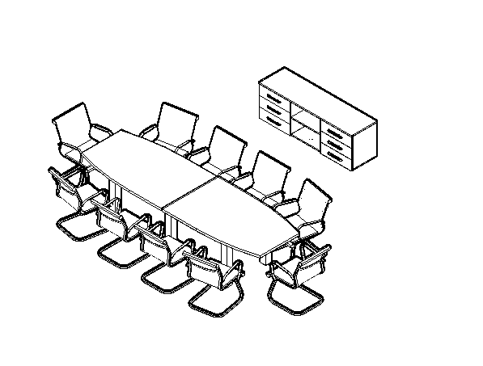 |  | Артикул | кол-во | цена | сумма
 |  | LT-S 3.1 | 1 | 17940.44 | 17940.44
 |  | LT-YK | 2 | 4375.63 | 8751.26
 |  | LT-PK | 1 | 374.85 | 374.85
 |  | LT-SO | 2 | 5438.3 | 10876.6
 |  | NZ 60-100 | 6 | 282.03 | 1692.18
 |  | LT-710 | 6 | 2675.12 | 16050.72

 |  | Итого |  |  | 55686.05

Композиция № 7
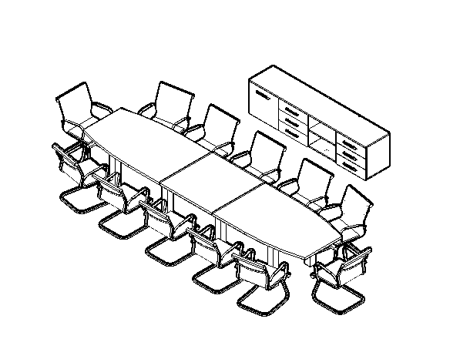 |  | Артикул | кол-во | цена | сумма
 |  | LT-TS 4 | 1 | 11251.45 | 11251.45
 |  | LT-YK | 2 | 4375.63 | 8751.26
 |  | LT-PK | 1 | 374.85 | 374.85
 |  | LT-D4 Л | 1 | 1269.73 | 1269.73
 |  | NZ 60-100 | 6 | 282.03 | 1692.18
 |  | LT-SO | 2 | 5438.3 | 10876.6
 |  | LT-SV | 1 | 4875.43 | 4875.43
 |  | LT-710 | 8 | 2675.12 | 21400.96

 |  | Итого |  |  | 60492.46
Композиция №8
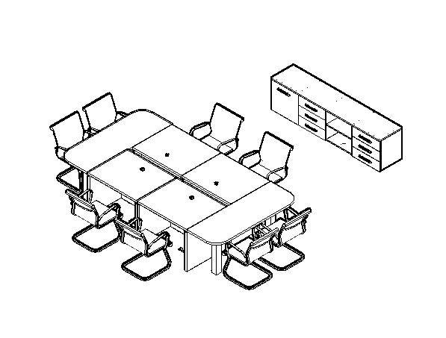 |  | Артикул | кол-во | цена | сумма
 |  | LT-TS 4 | 1 | 11251.45 | 11251.45
 |  | LT-PK | 1 | 374.85 | 374.85
 |  | LT-YK | 2 | 4375.63 | 8751.26
 |  | LT-D4 Л | 1 | 1269.73 | 1269.73
 |  | NZ 60-100 | 6 | 282.03 | 1692.18
 |  | LT-SPS | 4 | 7250.67 | 29002.68
 |  | LT-SРО | 2 | 4250.68 | 8501.36
 |  | LT-710 | 4 | 2675.12 | 10700.48

 |  | Итого |  |  | 71543.99
Композиция №9
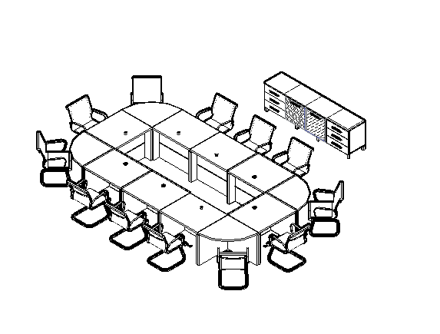 |  | Артикул | кол-во | цена | сумма
 |  | LT-TS 4 | 1 | 11251.45 | 11251.45
 |  | LT-PK | 1 | 374.85 | 374.85
 |  | LT-YK | 2 | 4375.63 | 8751.26
 |  | LT-S4R Л white | 1 | 2999.99 | 2999.99
 |  | LT-S4R Пр black | 1 | 2999.99 | 2999.99
 |  | NZ 60-100 | 6 | 282.03 | 1692.18
 |  | LT-SPS | 8 | 7250.67 | 58005.36
 |  | LT-SРU | 4 | 6376.02 | 25504.08

 |  | Итого |  |  | 111579.16

